상품제안서
레스쁘리 스페셜 2P세트 F솔리드 에코백+무릎담요 | 상품코드: F24220

 |  |  |  |  |  |  | 02-412-0044 | www.easy1.co.kr
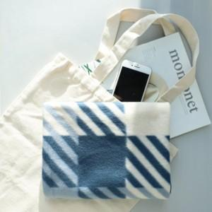

【상세/제작정보】

【인쇄/포장옵션】 | 실크, 자수, 스티커 / 포장지포장

【공급단가】 | 수량 | 50~ | 100~ | 500~ | 1,000~ | 2,000~
*VAT별도 | 단가 | 13,780원 | 13,560원 | 13,250원 | 12,720원 | 12,180원

【상품 URL】 | https://dev.easy1.co.kr:443/src/goods_detail.php?gdno=24220

